Sheet1
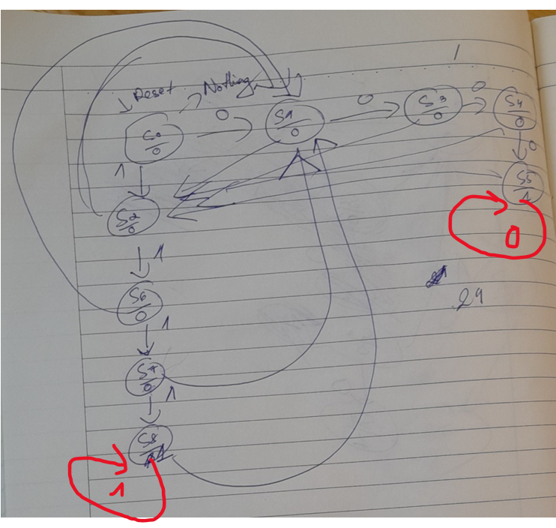

 | TTHT | TTKT (w=0) |  |  |  | TTKT (w=1) |  |  |  | Ngõ ra
 |  | Q3+ | Q2+ | Q1+ | Q0+ | Q3+ | Q2+ | Q1+ | Q0+ | Z
Reset_s | S0 | 0 | 0 | 0 | 1 | 0 | 0 | 1 | 0 | 0
 | S1 | 0 | 0 | 1 | 1 | 0 | 0 | 1 | 0 | 0
 | S2 | 0 | 0 | 0 | 1 | 0 | 1 | 1 | 0 | 0
 | S3 | 0 | 1 | 0 | 0 | 0 | 0 | 1 | 0 | 0
 | S4 | 0 | 1 | 0 | 1 | 0 | 0 | 1 | 0 | 0
 | S5 | 0 | 1 | 0 | 1 | 0 | 0 | 1 | 0 | 1
 | S6 | 0 | 0 | 0 | 1 | 0 | 1 | 1 | 1 | 0
 | S7 | 0 | 0 | 0 | 1 | 1 | 0 | 0 | 0 | 0
 | S8 | 0 | 0 | 0 | 1 | 1 | 0 | 0 | 0 | 1

